Приложение 11
 |  |  | Приложение № 11
 |  |  | к муниципальной программе
 |  |  | городского округа город Воронеж
 |  |  | «Формирование современной городской среды
 |  |  | на территории городского округа город Воронеж»

Визуализированный перечень образцов элементов оборудования

№ п/п | Наименование оборудования | Эскиз | Краткое описание
1 | 2 | 3 | 4
1 | Скамейка металлическая | 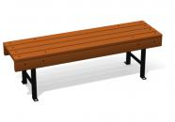 | Размеры должны быть (ДхШхВ) не менее 2250х350х395 мм и не более 2350х450х495 мм. Конструкционное исполнение должно включать: каркас – труба профильная прямоугольного сечения, сечение профиля (ШхВ) должно быть не менее 40х20 мм, толщина стенки профиля ≥2 мм; металлическая полоса, сечение должно быть (ШхВ) не менее 20х3 мм; сиденье – доска из древесины хвойных пород. Размер доски (ШхВ) должен быть не менее 35х90 мм. На металлическом каркасе должно быть закреплено сиденье из продольных досок, расположенных на расстоянии друг от друга
2 | Скамейка металлическая | 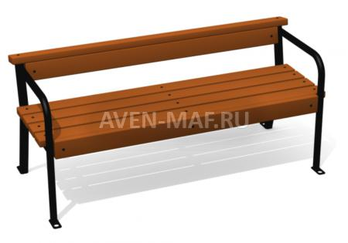 | Размеры должны быть (ДхШхВ) не менее 2250х500х610 мм и не более 2350х600х710 мм. Конструкционное исполнение должно включать: каркас – труба водогазопроводная, диаметр не менее 33,5 мм, профильная труба прямоугольного сечения, сечение профиля (ШхВ) должно быть не менее 40х20 мм, толщина стенки профиля ≥2мм; металлическая полоса, сечение должно быть (ШхВ) не менее 20х3 мм; сиденье – доска из древесины хвойных пород. Размер доски (ШхВ) должен быть не менее 35х90мм. На металлическом каркасе должно быть закреплено сиденье и спинка из продольных досок, расположенных на расстоянии друг от друга. По бокам сиденья должны быть расположены подлокотники
3 | Скамейка металлическая | 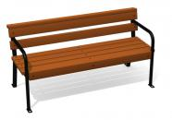 | Размеры должны быть (ДхШхВ) не менее 1400х520х745 мм и не более 1500х620х795 мм. Конструкционное исполнение должно включать: каркас – труба водогазопроводная, диаметр не менее 21,3 мм, труба профильная прямоугольного сечения, сечение профиля (ШхВ) должно быть не менее 30х20 мм, толщина стенки профиля ≥2 мм; металлическая полоса, сечение должно быть (ШхВ) не менее 20х3 мм; сиденье – доска из древесины хвойных пород. Размер доски (ШхВ) должен быть не менее 35х90 мм. На металлическом каркасе должно быть закреплено сиденье и спинка из продольных досок, расположенных на расстоянии друг от друга. По бокам сиденья должны быть расположены подлокотники
4 | Скамейка с металлическими ножками | 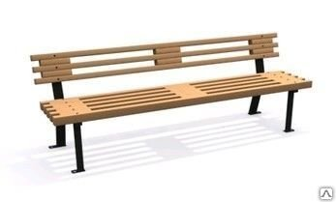 | Размеры должны быть (ДхШхВ) не менее 1910х520х685 мм и не более 2010х620х785 мм. Конструкционное исполнение должно включать: каркас – труба профильная прямоугольного сечения, сечение профиля (ШхВ) должно быть не менее 40х20 мм, толщина стенки профиля ≥2 мм; металлическая полоса, сечение должно быть (ШхВ) не менее 20х3 мм; сиденье – доска из древесины хвойных пород. Размер доски (ШхВ) должен быть не менее 35х90 мм. На металлическом каркасе должно быть закреплено сиденье и спинка из продольных досок, расположенных на расстоянии друг от друга
5 | Стол со скамейками | 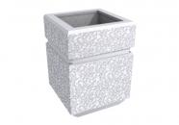 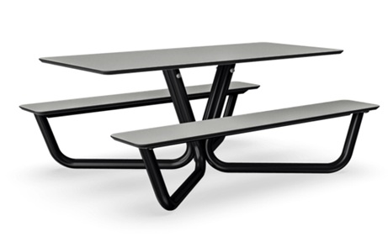 | Размеры (ДхШхВ) 2000х1680х770 мм. Основание – металлические трубы, столешница и сиденья – HPL-панели
6 | Скамейка | 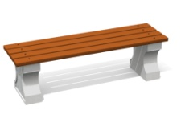 | Размеры (ДхШхВ) 1960х415х415 мм. Для изготовления ножек должен быть использован цемент марки М-500 с добавлением речного намывного кварцевого песка (фракция 2-5 мм), щебня гранитного (фракция 5-20 мм) и фибры. Конструкция не предполагает использования каркаса из арматуры за счет увеличения количества фибры. Изделие должно быть отлито, ошкурено, оштукатурено, еще раз ошкурено, дважды покрыто краской по бетону и окрашено водно-дисперсионной краской на акриловой основе. Сиденье – доска 35х90+-5 мм (древесина хвойных пород, грунт по дереву, краска на водной основе с защитными свойствами). При изготовлении конструкционных элементов должен быть использован оцинкованный крепеж
7 | Лавочка бетонная | 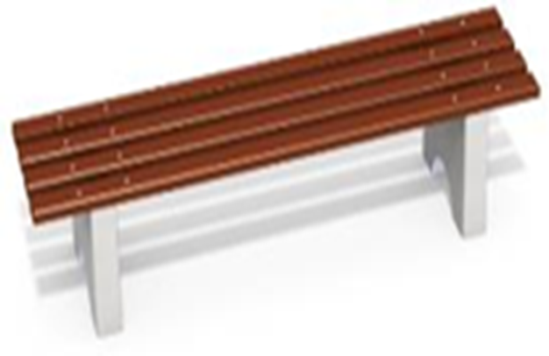 | Размеры (ДхШхВ) 2000х470х420 мм. Ножки в количестве 2 шт. должны быть выполнены из бетона марки М150-М200 с армированным каркасом и должны иметь пластины для крепления бруса. Брус в количестве 4 шт. должен быть выполнен из бруса сечением не менее 35х90 мм. Материалы: деревянные бруски должны быть выполнены из сосновой древесины, подвергнуты специальной обработке и сушке, тщательно отшлифованы со всех сторон и покрашены в заводских условиях профессиональными двухкомпонентными красками. Все метизы должны быть оцинкованы
8 | Лавочка бетонная со спинкой | 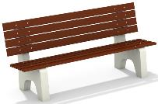 | Размеры (ДхШхВ) 2000х680х900мм. Ножки в количестве 2 шт. должны быть выполнены из бетона марки М150-М200 с армированным каркасом и должны иметь пластины для крепления бруса. Брус в количестве 8 шт. должен быть выполнен из бруса сечением не менее 35х90 мм. Материалы: деревянные бруски должны быть выполнены из сосновой древесины, подвергнуты специальной обработке и сушке, тщательно отшлифованы со всех сторон и покрашены в заводских условиях профессиональными двухкомпонентными красками. Все метизы должны быть оцинкованы
9 | Скамейка | 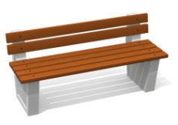 | Размеры (ДхШхВ) 1960х550х690 мм. Материалы: для изготовления ножек должен быть использован цемент марки М-500 с добавлением речного намывного кварцевого песка (фракция 2-5 мм), щебня гранитного (фракция 5-20 мм) и фибры. Конструкция не предполагает использования каркаса из арматуры за счет увеличения количества фибры. Изделие должно быть отлито, ошкурено, оштукатурено, еще раз ошкурено, дважды покрыто краской по бетону и окрашено водно-дисперсионной краской на акриловой основе. Сиденье изготовлено из доски 35х90+-5 мм (древесина хвойных пород, грунт по дереву, краска на водной основе с защитными свойствами). При изготовлении конструкционных элементов должен быть использован оцинкованный крепеж
10 | Скамейка без спинки | 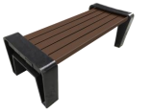 | Размеры (ДхШхВ) скамейки должны быть не менее 1640х590х450 мм и не более 1670х610х480мм. Глубина посадочного места не менее 450 не более 470мм. Количество устоев 2. Толщина устоя 130 мм. Материал скамейки искусственный камень (полимернокомпозитный материал). Сечение бруса 90*40мм
11 | Скамейка | 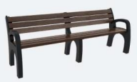 | Размеры (ДхШхВ) скамейки должны быть не менее 1950х630х720 мм и не более 2050х730х820мм. Количество устоев 3. Материал скамейки искусственный камень (полимернокомпозитный материал). Сечение бруса 80х35мм
12 | Скамейка со спинкой | 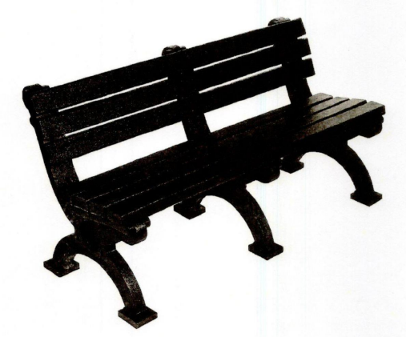 | Размеры (ДхШхВ) скамейки должны быть не менее 1500х680х750 мм. Высота спинки 360мм. Высота сидения 450 мм. Глубина посадочного места 380 мм. Сечение бруса 80х40мм. Толщина устоя 97 мм. Количество устоев 3. Материал скамейки искусственный камень (полиэтилен высокого давления (ПВД) + полиэтилентерефталат (ПЭТ); песок очищенный).
13 | Скамья со спинкой и подлокотниками | 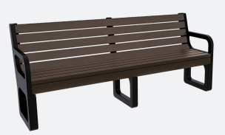 | Размеры (ДхШхВ) должны быть не более 2000х612х872 мм и не менее 1500х612х872 мм Масса 96 кг. Масса 110 кг.
14 | Скамья со спинкой | 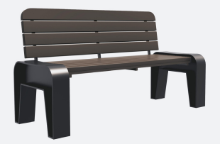 | Размеры (ДхШхВ) должны быть не более 1660х730х830мм. Масса 100 кг.
15 | Скамья со спинкой | 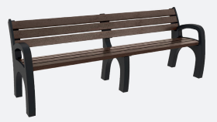 | Размеры (ДхШхВ) скамейки должны быть не менее 1550х680х770 мм и не более 2000х680х770мм. Количество устоев 3. Масса 74 кг Масса 84 кг
16 | Скамья | 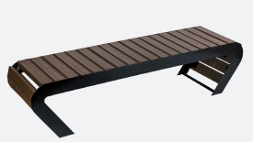 | Размеры (ДхШхВ) должны быть не более 2000х500х450мм. Масса 50 кг.
17 | Урна бетонная квадратная |  | Размер урны должен быть не менее 390х300х585 мм и не более 492х421х685мм. Урна должна быть отлита из цемента с добавлением кварцевого песка, гранитного щебня и фибры, должна быть ошкурена, дважды оштукатурена, дважды покрыта краской по бетону и окрашена водно-дисперсионной краской на акриловой основе. Урна должна быть квадратная рельефная. Ведро-вставка должно быть с ручками, должно быть выполнено из оцинкованной листовой стали, толщина стали должна быть не менее 0,4 мм
18 | Урна металлическая | 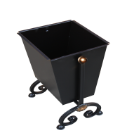 | Размер урны должен быть не менее 390х300х585 мм и не более 492х421х685мм. Объем короба должен быть не менее 37 л. Конструкционное исполнение должно включать: короб – металлический лист, толщина листа должна быть не менее 1,5 мм
19 | Урна с металлическим ведром | 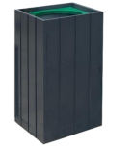 | Размер урны должен быть не менее 390х390х690 мм и не более 410х410х710мм. Объем короба не менее 76 и не более 80 л. Размер ведра должен быть 330х320х570мм. Объем ведра не менее 58 и не более 62 л. Материал урны искусственный камень (полимернокомпозитный материал). Материал ведра оцинкованная сталь.
20 | Урна с металлическим ведром | 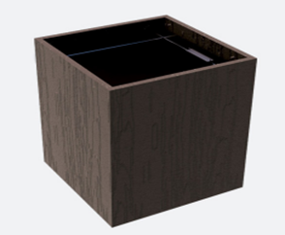 | Размеры (ДхШхВ) 440х440х740 мм. Объём 55 л. Масса 21 кг
21 | Светильник | 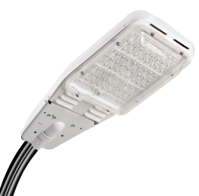 | Размер (ДхШхВ) 600х300х140 мм. Мощность 80 или 100 Вт, алюминиевый корпус, рассеиватель/крышка – пластик прозрачный (светопроницаемый)
22 | Светильник | 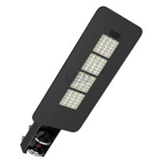 | Размер (ДхШхВ) не более 600х300х140 мм. Мощность не более 80Вт, световой поток не менее 8 000 лм и не более 10 000 лм, КСС - широкая, коррозионностойкий корпус, регулировка угла наклона светильника.
23 | Светильник | 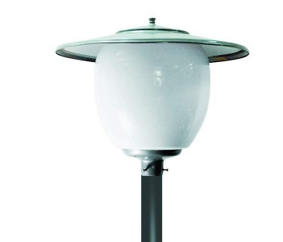 | Размер (ДхВ) 650х520 мм. Мощность 100 Вт. Класс защиты IP - 54, тип цоколя - Е 40.

И.о. руководителя управления жилищно-коммунального хозяйства И.В. Черенков

